Notice
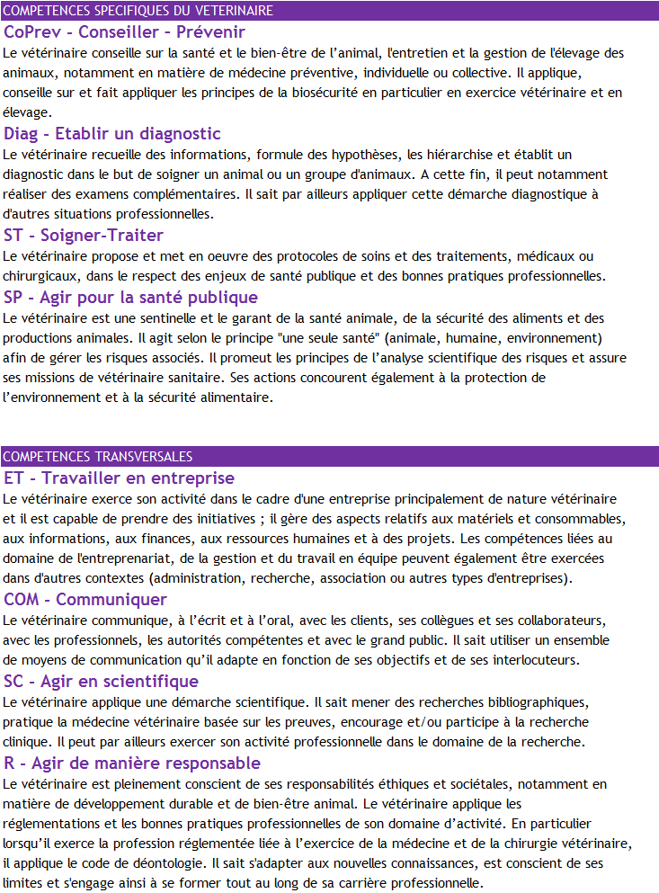
Contexte
Le nouveau référentiel de compétences a été conçu afin de s'assurer que tous les étudiants en formation initiale sortant des écoles vétérinaires françaises aient acquis toutes les compétences nécessaires pour satisfaire aux exigences de la directive européenne 2005/36/EC amendée par la directive 2013/55/EU ainsi qu'aux lignes directrices de l’AEEEV (version Uppsala 2016). | Rappel : Définition des 8 macro-compétences du référentiel

Le référentiel définit le niveau du Diplôme d’Etudes Fondamentales Vétérinaires, qui correspond aux « Day-One-Competences » de l’AEEEV, qui doit être atteint et évalué chez tous les étudiants en fin de quatrième année.

Ce référentiel est organisé en huit macro-compétences (cf encadré). Chacune de ces macro-compétences est déclinée en plusieurs compétences, elles-mêmes déclinées en capacités, qui décrivent une situation à maîtriser ou une action à réaliser.
La mise en oeuvre de compétences complexes ne peut se faire de manière efficace que par la mobilisation pertinente d’un socle cohérent de connaissances. Ces domaines de connaissances sont indiqués dans la rubrique “connaissances sous-jacentes” du référentiel.

Pour chaque capacité, le référentiel de diplôme précise le niveau de performance attendu, correspondant à ce que tous les étudiants doivent atteindre, selon la typologie suivante :
- a vu = l’étudiant a vu ou a vu faire et sait expliquer
- a fait = l’étudiant a fait avec une supervision directe
- sait faire = l’étudiant est autonome

Lien vers le référentiel complet : cliquer ici

Objectifs
Afin de mettre en œuvre le nouveau référentiel de compétences, il est nécessaire de faire un état des lieux visant à analyser l’adéquation de notre formation avec les attendus du référentiel. Ceci devra permettre d’identifier, pour les étudiants en fin de tronc commun (A4), d’éventuels manques ou au contraire un niveau de spécialisation trop important afin d’opérer des rééquilibrages (notamment avec la A5).
L’objectif principal de ce travail est donc de recenser ce que chaque UC contribue à apporter en termes :
ü de connaissances sous-jacentes nécessaires,
ü d’apprentissage d’une capacité spécifique (et du niveau de performance attendu),
ü d’évaluation de cette capacité.

Pour une même capacité, plusieurs UC peuvent contribuer à apporter les briques nécessaires à l’acquisition de cette capacité. Il est donc important de pouvoir identifier de façon chronologique les différents contenus pédagogiques qui permettent l’élaboration de cette capacité depuis les connaissances fondamentales de première année jusqu’à l’évaluation finale certifiant son acquisition complète.
Les données récupérées UC par UC seront donc, dans un deuxième temps, compilées dans un tableau général regroupant l’ensemble des UC de S5 à S12. Les compétences y seront listées en lignes et les UC en colonnes. Ce tableau (matrice croisée enseignements/compétences) permettra, pour chaque compétence et chaque capacité, d’avoir une vision globale de sa mise en place progressive au cours du cursus.
Ce support doit permettre in fine d’ajuster les objectifs d’apprentissage de chaque UC en interaction avec les autres UC participant elles aussi à l’acquisition d’une même compétence. Cette notion peut être qualifiée de « cohérence horizontale » de la matrice croisée enseignements/compétences.

Le travail réalisé sera par ailleurs exploité afin d’aider les étudiants à mieux situer et contextualiser un apprentissage dans la progression logique de l’acquisition d’une compétence, autrement dit à mieux comprendre comment plusieurs briques seront utilisées et imbriquées entre elles pour construire la compétence.

Méthode
Le fichier Excel proposé contient plusieurs onglets :
- L’onglet « Notice » décrit le contexte, les objectifs et la méthode de travail
- L’onglet « Description de l’UC » permet de donner les informations nécessaires à l’identification de l’UC concernée
- Les onglets « CoPrev » à « R » correspondent à la déclinaison de chaque capacité du référentiel pour chacune des 8 macro-compétences.
Après avoir saisi les informations relatives à votre UC dans l’onglet « Description de l’UC », il vous est demandé d’indiquer quelles capacités votre UC contribue à faire acquérir en remplissant les colonnes J à R des capacités visées.
Ceci est possible à plusieurs niveaux :
- En apportant des connaissances sous-jacentes listées sous chaque compétence dans le référentiel (sélectionner les cases « OUI de façon déterminante » ou « OUI mais de façon indirecte ou partielle » dans la colonne J) ;
- En enseignant la capacité elle-même (sélectionner les cases « OUI de façon déterminante » ou « OUI mais de façon partielle » dans la colonne K) ;
- Dans le cas où votre enseignement couvre l’enseignement de cette capacité de façon déterminante, préciser dans la colonne L le niveau exigé à l’heure actuelle (année 2017-2018) selon la nomenclature suivante : a vu (l’étudiant a vu ou a vu faire et sait expliquer), a fait (l’étudiant a fait avec une supervision directe), sait faire (l’étudiant est autonome) ;
- Préciser dans la colonne M si tous les étudiants sont évalués spécifiquement sur l’acquisition de cette capacité dans votre UC (attention, il s’agit ici de l’évaluation de la capacité elle-même et non pas des connaissances sous-jacentes) ;
- Si dans votre UC l'acquisition de la capacité ne concerne qu’une espèce ou un groupe d’espèces, le préciser dans la colonne N.

- Enfin les colonnes O à R vous permettent de décrire plus en détail : le contenu de votre enseignement pour la capacité visée, sa forme pédagogique et le cas échéant les modalités d’évaluation de cette capacité.

Remarques :
- Pour les colonnes J à M, seules les propositions de réponses préremplies sont acceptées de manière à pouvoir homogénéiser les réponses. Pour tout complément d'information, utiliser la colonne R : "commentaires"
- Il n'est pas nécessaire de remplir toutes les cases. Une case laissée vide est interprétée comme un "Non"

